IP2-PNP_Vorseite
Eingabemaske für INTENSIVPLOT 2
Probennahmeprotokoll IMN-Zöbelboden
WITTERUNG
STAMMZUWACHS

 |  | Uhrzeit | Saison | Bedeckung [%] | 95 | MONr. | Dendrometer | [cm] | neu | Anmerkung
Datum | 21/03/2018 | 11:00:00 | MEZ | Niederschlagsform | Schnee | 5012 neu | (19) | 38 |  | nein
Probenwerber | Kettenhummer |  |  | Niederschalgsstärke | kein | 5227 | (20) | 38.4 |  | nein
 | Groiß |  |  | Windstärke | leicht | 5222 | (21) | 29.4 |  | nein
 |  |  |  | Schneestand [cm] | 16 | 5228 | (22) | 33.4 |  | nein
 |  |  |  |  |  | 5005 | (23) | 28.8 |  | nein
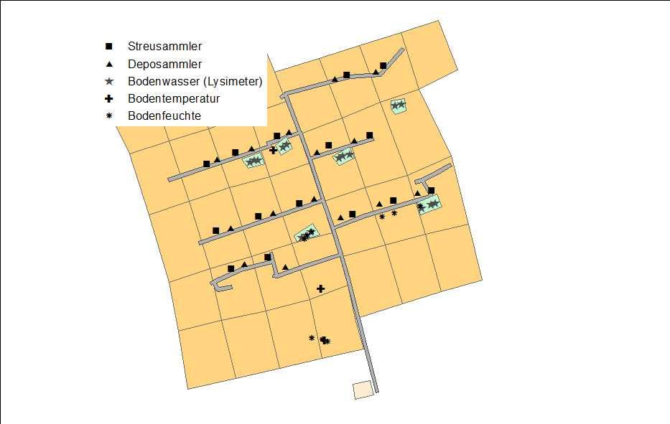
 |  |  |  | Anmerkung Witterung |  | 5136 | (24) | 33 |  | nein
 |  |  |  | Keine |  | 5073 | (25) | 53.4 |  | nein
 |  |  |  |  |  | 5124 | (26) | 32 |  | nein
 |  |  |  |  |  | 5001 | (27) | 6.5 |  | nein
 |  |  |  |  |  | 5141 | (28) | 18.3 |  | nein
 |  |  |  |  |  | 5011 | (29) | 43 |  | nein
DEPOSITIONS/STREUSAMMLER
 |  |  |  |  |  | 5106 | (30) | 61.8 |  | nein
 |  |  |  |  |  | 5004 | (31) | 23.6 |  | nein
 |  |  |  | Anzahl der ausgefallenen |  | 5097 | (32) | 10 |  | nein
 |  |  |  | 15 Depositionssammler | 0 | 5229 | (33) | 11.6 |  | nein
 |  |  |  |  |  | 5232 | (34) | 28.6 |  | nein
 |  |  |  | Streusammler (15 Netze i. Sommer; 5 Tonnen i. Winter) | 0 | 5225 | (35) | 34 |  | nein
 |  |  |  |  |  | 5074 | (36) | 52 |  | nein
 |  |  |  | Depositionssammler mit Schnee überdeckt (ja/nein) | nein
 |  |  |  | (cm)
 |  |  |  | Anmerkung Dep./Streusammler |  | Anmerkung Stammzuwachs
 |  |  |  | keine |  | keine

IP2_PNP_Rückseite
PHÄNOLOGIE

Parameter mit "---" werden von den Probenwerber nicht erhoben. Fichten-Austreib bezieht sich auf den Maitrieb

IP2 | Austrieb | Blattentfaltung | Erste Blüte | Maitrieb | Fruchtreife | Blattverfärbung | Blattfall
Bergahorn |  |  |  | ---
Europ. Lärche | --- |  | --- | --- | ---
Fichte |  |  |  |  | --- | --- | ---
Rotbuche | --- | --- | --- | --- | ---

Anmerkung Phänologie
keine

LYSIMETERANLAGEN

Feld | Lysimeter | Lysimeter leer | Lysimeter undicht | Inhalt im Sammler eingefroren | Probenwerbung als Eisblock | Anmerkungen
0676 | 0675 | ja | ja | nein | nein | Pumpe ausgebaut
 | 0678 | ja | ja | nein | nein
 | Überlaufgefäß
0666 | 0666 | ja | ja | nein | nein
0665 | 0664 | ja | ja | nein | nein
 | 0665 | ja | ja | nein | nein
 | 0668 | ja | ja | nein | nein

Nach Beendigung der Lysimeterbeprobung den Unterdruck ablesen in IP2-Messhütte. Der Wert soll ca. 0,2 bar (+ / - 50) sein!

Anzeigewert (bar) | Uhrzeit | Saison | Bei wesentlicher Über-/Unterschreitung bitte Thomas Lehner kontaktieren:
 | 12:00:00 | MEZ | Tel. 07227-8070-12 Büro
 |  |  | Tel. 0699-11649574 Joe
 |  |  | Tel. 0664-2138800 Tom

IP3-PNP_Vorseite
Eingabemaske für INTENSIVPLOT 3
Probennahmeprotokoll IMN-Zöbelboden
WITTERUNG
STAMMZUWACHS

 |  | Uhrzeit | Saison | Bedeckung [%] | 100 | MONr. | Dendrometer | [cm] | neu | Anmerkung
Datum | 21/03/2018 | 12:00:00 | MEZ | Niederschlagsform | Schnee | 5377 | (1) | 19.5 |  | nein
Probenwerber | Kettenhummer |  |  | Niederschalgsstärke | leicht | 7113 neu | (2) | 39 |  | nein
 | Groiß |  |  | Windstärke | leicht | 5385 | (3) | 53 |  | nein
 |  |  |  | Schneestand [cm] | 15 | 5384 | (4) | 17.7 |  | nein
 |  |  |  |  |  | 5441 | (5) | 32.8 |  | nein
 |  |  |  | Anmerkung Witterung |  | 5387 | (6) | 4.6 |  | nein
 |  |  |  | keine |  | 5395 | (7) | 66 |  | nein
 |  |  |  |  |  | 5408 | (8) | 44.9 |  | nein
 |  |  |  |  |  | 5433 | (9) | 19.4 |  | nein
 |  |  |  |  |  | 5425 | (10) | 23.2 |  | nein
 |  |  |  |  |  | 5419 | (11) | 54 |  | nein
DEPOSITIONS/STREUSAMMLER
 |  |  |  |  |  | 5417 | (12) | 25.4 |  | nein
 |  |  |  |  |  | 5427 | (13) | 29 |  | nein
 |  |  |  | Anzahl der ausgefallenen |  | 7092 | (14) | 22.1 |  | nein
 |  |  |  | 15 Depositionssammler | 0 | 7110 | (15) | 42.9 |  | nein
 |  |  |  |  |  | 7081 | (16) | 15.2 |  | nein
 |  |  |  | Streusammler (15 Netze i. Sommer; 5 Tonnen i. Winnter) | 0 | 7080 | (17) | 40.4 |  | nein
 |  |  |  |  |  | 7120 neu | (18) | 37 |  | nein
 |  |  |  | Depositionssammler mit Schnee überdeckt (ja/nein) | nein
 |  |  |  | cm
 |  |  |  | Anmerkung Dep./Streusammler |  | Anmerkung Stammzuwachs
 |  |  |  | keine |  | keine

IP3_PNP_Rückseite
PHÄNOLOGIE

Parameter mit "---" werden von den Probenwerber nicht erhoben. Fichten-Austreib bezieht sich auf den Maitrieb

IP3 | Austrieb | Blattentfaltung | Erste Blüte | Maitrieb | Fruchtreife | Blattverfärbung | Blattfall
Europ. Lärche |  |  | --- | --- | ---
Fichte |  |  |  |  | --- | --- | ---
Rotbuche | --- | --- | --- | --- | ---

Anmerkung Phänologie
keine

LYSIMETERANLAGEN

 |  |  |  |  |  | Uhrzeit | Saison
 |  |  |  |  | Erste Kontrolle | 12:00:00 | MEZ
 |  |  |  |  | Endkontrolle | 13:00:00

Position | Lysimetercluster | Lysimeter | Lysimeter leer | Lysimeter undicht | Inhalt im Sammler eingefroren | Probenwerbung als Eisblock | Anmerkung
am unteren Ende | 1 | Sto 1,2,3 = 2955 = 3/A | ja | nein | nein | nein | keine
 | Sto 1 - 2869F02
 | Sto 2 - 2869F01
 | Sto 3 - 2860F01
Kiste in Messhütte mit Vakuumstation u.-vorratsgefäßen | 2 | Sto 4,5,6 = 2956 = 3/B | nein | nein | ja | ja
 | Sto 4 - 2871F01
 | Sto 5 - 2871F02
 | Sto 6 - 2862F01
 | Überlaufgefäß 3/A |  | ja
 | Überlaufgefäß 3/B |  | ja
 | Überlaufgefäß 3/C |  | ja
Kiste am oberen Ende | 3 | Sto7,8,9 = 2957 = 3/C | nein | nein | ja | ja
 | Sto 7 - 2876F02
 | Sto 8 - 2876F01
 | Sto 9 - 2867F01

0551 WM_Vorseite
Eingabemaske für MESSWEHR 0551 WM (Zöbelgraben)
Probennahmeprotokoll IMN-Zöbelboden
WITTERUNG
Probennahme nur in WO1 & WO3
 |  | Uhrzeit | Saison | Bedeckung [%] | 90
Datum | 21/03/2018 | 10:00:00 | MEZ | Niederschlagsform | kein
Probenwerber | Kettenhummer |  |  | Niederschalgsstärke | kein
 | Groiß |  |  | Windstärke | kein
 |  |  |  | Schneestand [cm] | 4

 |  |  |  | Anmerkung Witterung
 |  |  |  | keine

Überfallhöhe (in cm) |  | 7.00

Sonstige Anmerkungen |  |  |  | Messung vor Ort | Wert | Meßgerät | Letzte Kalibrierung
keine |  |  |  | pH | 8.13 | Multi 340i | 2018-03-20
 |  |  |  | LF (µS/cm) | 354 | Multi 340i | 2018-03-20
 |  |  |  | Wassertemp. (°C) | 1.7 | Multi 340i | 2018-03-20
 |  |  |  | Pegelstand (cm) | 28

 |  |  |  | Anmerkung Messung vor Ort
 |  |  |  | keine

0551_WM_Rückseite
PHÄNOLOGIE

Parameter mit "---" werden von den Probenwerber nicht erhoben. Fichten-Austreib bezieht sich auf den Maitrieb

WM | Austrieb | Blattentfaltung | Erste Blüte | Maitrieb | Fruchtreife | Blattverfärbung | Blattfall
Bergahorn |  |  |  | ---
Europ. Lärche | --- |  | --- | --- | ---
Fichte |  |  |  |  | --- | --- | ---
Rotbuche | --- | --- | --- | --- | ---

Anmerkung Phänologie
keine

Wildwiese
Eingabemaske für WILDWIESE
Probennahmeprotokoll IMN-Zöbelboden
WITTERUNG

 |  | Uhrzeit | Saison | Bedeckung [%] | 50
Datum | 21/03/2018 | 13:30:00 | MEZ | Niederschlagsform | kein
Probenwerber | Kettenhummer |  |  | Niederschalgsstärke | kein
 | Groiß |  |  | Windstärke | leicht
CHECKLISTE
 |  |  |  | Schneestand [cm] | 50

 |  |  |  | Anmerkung Witterung
 |  |  |  | keine
Wados OK |  | ja
Kontaktaufnahme von IM-Team mit Probenwerber erwünscht |  | nein

DEPOSITIONSSAMMLER 0919
Probennameprotokolle von Intensivplot 2, Intensivplot 3, Meßwehr 0551 und Wildwiese anschließend kontrolliert |  | ja

Anmerkungen Wados / Sonstiges |  |  |  | Ausgefallene Sammler (von 10) - Anzahl |  | 0
keine
 |  |  |  | von Schneeoberkante überdeckt (ja/nein)
 |  |  |  |  | (cm) | nein
 |  |  |  | Anmerkung Depositionssammler
 |  |  |  | keine

 |  |  |  | Molln, am: | 22/03/2018 |  | Kettenhummer
 |  |  |  |  |  |  | (Unterschrift)

